Myyntitilasto
Laskeminen taulukkomuodon avulla, suodatus |  |  |  | Video nro 8 |  | https://www.youtube.com/playlist?list=PLg3sB5FRHYWwWK3rfde5aoLy7ObFUiXW1

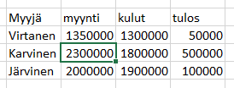
 |  |  |  |  |  |  | TAULUKKOMUODON KÄYTTÖÖN OTTO JA KÄYTTÖ, OHJE
Otetaan vuoron perään esiin myyjien Karvinen, Järvinen, Keskinen, myynnit

2
Karvisen myynnit
Järvisen myynnit
Keskisen myynnit
1
3
Tuoteryhmä | Myyntitsto | Myyjä | myynti | kulut | tulos
Konsultointi | Helsinki | Virtanen | 1,350,000 | 1,300,000
Ohjelmistot | Helsinki | Karvinen | 2,300,000 | 1,800,000
Muut tuotteet | Tampere | Järvinen | 2,000,000 | 1,900,000
Muut tuotteet | Oulu | Keskinen | 2,900,000 | 2,000,000
Konsultointi | Tampere | Järvinen | 2,300,000 | 2,100,000

Työskentelyjärjestys:
Onko toimiva pohja?
Taulukkomuoto käyttöön
Lasketaan tulos- sarake
Summa-rivi käyttöön
Tehdään suodatuksia
5
Konsultointi | Oulu | Keskinen | 2,300,000 | 2,100,000
Laitteistot | Tampere | Kervinen | 2,800,000 | 2,100,000
Laitteistot | Helsinki | Mattila | 2,400,000 | 2,100,000
4
Muut tuotteet | Tampere | Järvinen | 3,100,000 | 2,700,000
Konsultointi | Helsinki | Karvinen | 3,800,000 | 1,900,000
Ohjelmistot | Oulu | Keskinen | 2,200,000 | 2,100,000
6
Ohjelmistot | Rovaniemi | Hakkarainen | 1,980,000 | 2,300,000
Erg. tuotteet | Oulu | Keskinen | 3,100,000 | 2,900,000
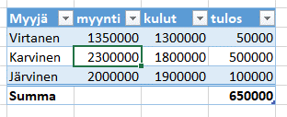
Laitteistot | Tampere | Kervinen | 2,300,000 | 2,100,000
Ohjelmistot | Tampere | Järvinen | 3,100,000 | 2,700,000
Konsultointi | Rovaniemi | Hakkarainen | 3,400,000 | 2,800,000
Ohjelmistot | Helsinki | Karvinen | 2,900,000 | 2,000,000
Erg. tuotteet | Oulu | Keskinen | 3,100,000 | 2,900,000
7
Sait summarivin
Erg. tuotteet | Rovaniemi | Maisala | 3,100,000 | 2,980,000
Muut tuotteet | Tampere | Kervinen | 3,100,000 | 2,900,000
Laitteistot | Rovaniemi | Maisala | 3,100,000 | 3,100,000
Erg. tuotteet | Tampere | Järvinen | 3,100,000 | 3,000,000
Laitteistot | Oulu | Keskinen | 4,100,000 | 3,500,000
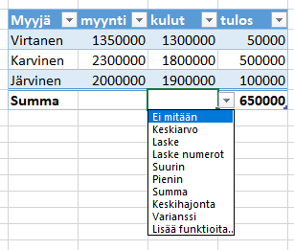
Erg. tuotteet | Helsinki | Virtanen | 3,700,000 | 3,500,000
8 Klikkaa solua
9 Klikkaa kolmiota
10 Valitse funktio
11 Tee suodatus
Saat tulokset
Muut tuotteet | Helsinki | Karvinen | 3,600,000 | 3,500,000
Muut tuotteet | Rovaniemi | Hakkarainen | 3,100,000 | 3,000,000

ohje
2
1
3
Myyjä | myynti | kulut | tulos
Virtanen | 1350000 | 1300000 | 50000
Karvinen | 2300000 | 1800000 | 500000
Järvinen | 2000000 | 1900000 | 100000
Summa |  |  | 650000
5
4

6

7
Sait summarivin

Klikkaa solua
Klikkaa kolmiota
Valitse funktio
Tee suodatus
Saat tulokset

